項目② -1
大阪府中央卸売市場 経営展望の進捗状況

項目② 取扱数量に関する目標の達成状況

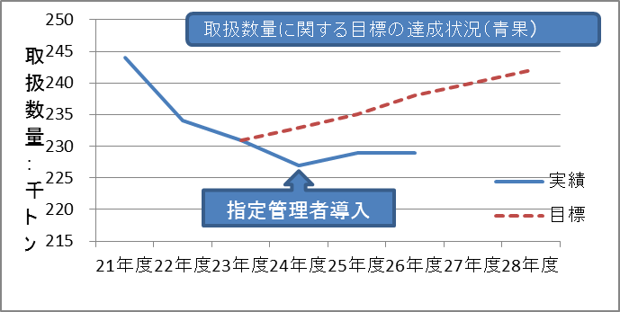
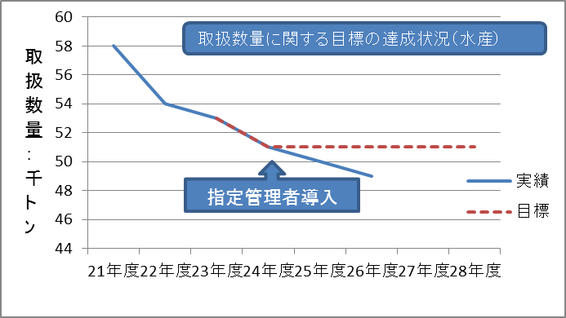

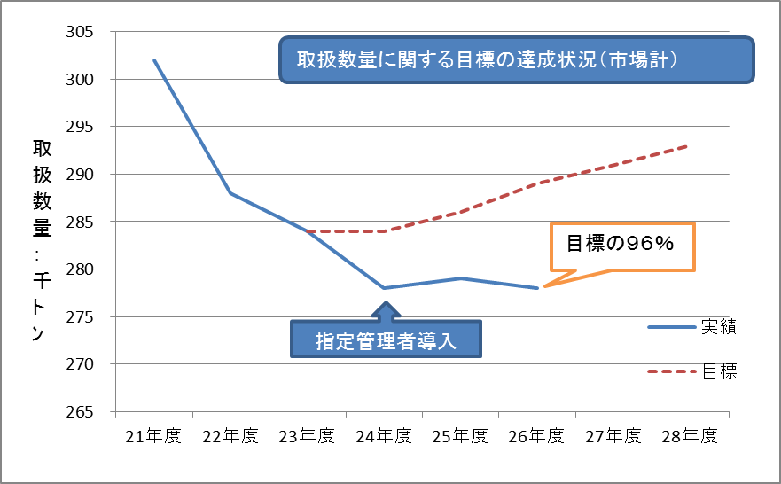

 | 【平成２６年度の実績】
 |  | 25年度実績 |  | 26年度実績 |  | 対前年比 |  | 目標達成率
 | 青 果 | 229,382 | トン | 228,748 | トン | 99 | % | 96 | %
 | 水産物 | 50,322 | トン | 49,434 | トン | 98 | % | 96 | %
 | 合 計 | 279,704 | トン | 278,182 | トン | 99 | % | 96 | %

項目②-2
＜参考＞

取扱金額の状況

指定管理者導入

 | 【取扱金額の実績】 |  |  |  |  |  | （単位：百万円）
 |  | 21年度 | 22年度 | 23年度 | 24年度 | 25年度 | 26年度
 | 青 果 | 51,700 | 56,083 | 52,465 | 49,821 | 53,619 | 54,433
 | 水産物 | 46,266 | 44,245 | 41,938 | 39,973 | 39,767 | 42,240
 | 合 計 | 97,966 | 100,328 | 94,403 | 89,794 | 93,386 | 96,673

